Đăng nhập
Project Name | XÂY DỰNG WEBSITE QUẢN LÝ PHÒNG TRỌ HỖ TRỢ REALTIME CHAT BẰNG SOCKET VÀ THANH TOÁN VNPAY
Module Code | Đăng nhập
 | Hoàn thành | Lỗi | Chưa kiểm tra | Bị chăn | Tổng số trường hợp thử nghiệm
Round 1 | 13 | 0 | 0 | 0 | 13
Round 2 | 7 | 0 | 0 | 0 | 7
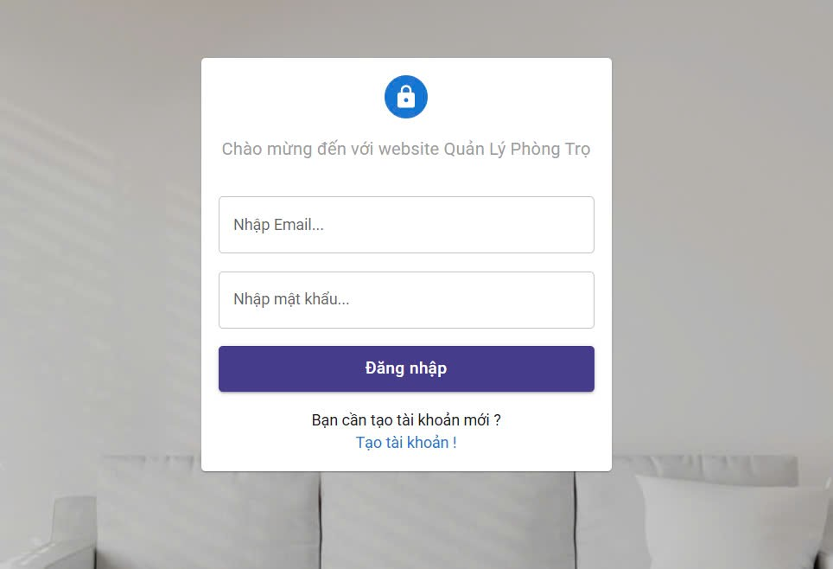
Test Case ID | Mô tả | Hành động | Điều kiện tiên quyết | Kết quả mong đợi | Kết quả thực tế | Kết quả |  |  | Kết quả |  |  | Chú thích
 |  |  |  |  |  | Vòng 1 |  |  | Vòng 2
 |  |  |  |  |  | Trạng thái | Ngày kiểm tra | Người kiểm tra | Trạng thái | Ngày kiểm tra | Người kiểm tra
GUI_SHOW Trang đăng nhập
GUI-DN01 | [ Chào mừng đến với website Quản Lý Phòng Trọ] Label | 1. Truy cập vào trang đăng nhập | Truy cập vào hệ thống | -Label : gray -Status : enable | -Label : gray -Status : enable | Passed | 2025-03-04 | An, Tuyết | Passed | 2025-07-04 | An, Tuyết
GUI-DN02 | [Nhập email] Textbox | 1. Truy cập vào trang đăng nhập | Truy cập vào hệ thống | -Text color : white -Status : light | -Text color : white -Status : light | Passed | 2025-03-04 | An, Tuyết | Passed | 2025-07-04 | An, Tuyết
GUI-DN03 | [Nhập mật khẩu] Textbox | 1. Truy cập vào trang đăng nhập | Truy cập vào hệ thống | -Text color : white -Status : light | -Text color : white -Status : light | Passed | 2025-03-04 | An, Tuyết | Passed | 2025-07-04 | An, Tuyết
GUI-DN04 | [Đăng nhập ] Button | 1. Truy cập vào trang đăng nhập | Truy cập vào hệ thống | -Button: purple -Text color: white -Status: enable | -Button: purple -Text color: white -Status: enable | Passed | 2025-03-04 | An, Tuyết | Passed | 2025-07-04 | An, Tuyết
GUI-DN05 | [Bạn cần tạo tài khoản mới] Label | 1. Truy cập vào trang đăng nhập | Truy cập vào hệ thống | -Label : gray -Status : enable | -Label : gray -Status : enable | Passed | 2025-03-04 | An, Tuyết | Passed | 2025-07-04 | An, Tuyết
GUI-DN06 | [Tạo tài khoản] Link | 1. Truy cập vào trang đăng nhập | Truy cập vào hệ thống | -Text color: white -Status: enable | -Text color : white -Status : enable | Passed | 2025-03-04 | An, Tuyết | Passed | 2025-07-04 | An, Tuyết
FUNCTION_SHOW Trang đăng nhập
FUNC-DN01 | Đăng nhập thành công vào trang chủ | 1. Nhập email và password 2. Click "Đăng nhập". | Truy cập vào hệ thống | Đi đến trang chủ | Đi đến trang chủ | Passed | 2025-03-04 | An, Tuyết | Passed | 2025-07-04 | An, Tuyết
FUNC-DN02 | Đăng nhập thất bại khi điền sai Password | 1. Nhập email đúng 2. Nhập password sai 3. Click "Đăng nhập". | Truy cập vào hệ thống | Hệ thống thông báo lỗi : "Password của bạn không đúng" | Hệ thống thông báo lỗi : Password của bạn không đúng" | Passed | 2025-03-04 | An, Tuyết | Passed | 2025-07-04 | An, Tuyết
FUNC-DN03 | Đăng nhập thất bại khi điền sai Email | 1. Nhập email sai 2. Nhập password 3. Click "Đăng nhập". | Truy cập vào hệ thống | Hệ thống thông báo lỗi : "Tài khoản không tồn tại" | Hệ thống thông báo lỗi : "Tài khoản không tồn tại" | Passed | 2025-03-04 | An, Tuyết | Passed | 2025-07-04 | An, Tuyết
FUNC-DN04 | Đăng nhập thất bại khi nhập Email và để trống Password | 1 .Nhập email 2. Không nhập dữ liệu trường "password" 3. Click "Đăng nhập". | Truy cập vào hệ thống | Thông báo lỗi : "Ô này không được để trống !" | Thông báo lỗi : "Ô này không được để trống !" | Passed | 2025-03-04 | An, Tuyết | Passed | 2025-07-04 | An, Tuyết
FUNC-DN05 | Đăng nhập thất bại khi để trống Email và nhập Password | 1. Để trông trường email 2. Nhập password 3. Click "Đăng nhập" | Truy cập vào hệ thống | Thông báo lỗi : "Ô này không được để trống !" | Thông báo lỗi : "Ô này không được để trống !" | Passed | 2025-03-04 | An, Tuyết | Passed | 2025-07-04 | An, Tuyết
FUNC-DN06 | Đăng nhập thất bại khi để trống Email và Password | 1 .Không nhập email 2. Không nhập dữ liệu trường "password" 3. Click "Đăng nhập". | Truy cập vào hệ thống | Thông báo lỗi : "Ô này không được để trống !" | Thông báo lỗi : "Ô này không được để trống !" | Passed | 2025-03-04 | An, Tuyết | Passed | 2025-07-04 | An, Tuyết
FUNC-DN07 | Nhập email và password đúng nhung chưa xác thực tài khoản | 1. Nhập email 2. Nhập password 3. Click "Đăng nhập ". | Truy cập vào hệ thống | Thông báo lỗi : "Tài khoản chưa được xác thực" | Thông báo lỗi : "Tài khoản chưa được xác thực" | Passed | 2025-03-04 | An, Tuyết | Passed | 2025-07-04 | An, Tuyết

Đăng ký
Project Name | XÂY DỰNG WEBSITE QUẢN LÝ PHÒNG TRỌ HỖ TRỢ REALTIME CHAT BẰNG SOCKET VÀ THANH TOÁN VNPAY
Module Code | Đăng ký
 | Hoàn thành | Lỗi | Chưa kiểm tra | Bị chặn | Tổng lần kiểm tra
Round 1 | 13 | 0 | 0 | 0 | 13
Round 2 | 6 | 0 | 0 | 0 | 6
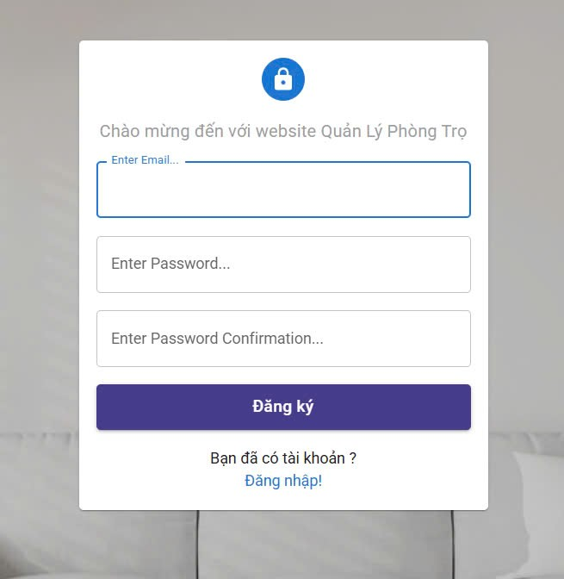

Test Case ID | Mô tả | Quy trình | Điều kiện tiên quyết | Kết quả mong đợi | Kết quả thực tế | Kết quả |  |  |  |  |  | Chú thích
 |  |  |  |  |  | Vòng 1 |  |  | Vòng 2
 |  |  |  |  |  | Trạng thái | Ngày kiểm tra | Người kiểm tra | Trạng thái | Ngày kiểm tra | Người kiểm tra
GUI_SHOW Đăng ký
GUI-ĐK01 | [Chào mừng đến với website Quản Lý Phòng Trọ] Label | 1. Truy cập vào trang đăng ký tài khoản | Truy cập vào hệ thống | -Label : black -Status : enable | -Label : black -Status : enable | Passed | 2025-03-04 | Trình, Tuyết | Passed | 2025-08-04 | Trình, Tuyết
GUI-ĐK02 | [Enter Email] TextBox | 1. Truy cập vào trang đăng ký tài khoản | Truy cập vào hệ thống | -Text color : white -Status : light | -Text color : white -Status : light | Passed | 2025-03-04 | Trình, Tuyết | Passed | 2025-08-04 | Trình, Tuyết
GUI-ĐK03 | [Enter Password] TextBox | 1. Truy cập vào trang đăng ký tài khoản | Truy cập vào hệ thống | -Text color : white -Status : light | -Text color : white -Status : light | Passed | 2025-03-04 | Trình, Tuyết | Passed | 2025-08-04 | Trình, Tuyết
GUI-ĐK04 | [Enter Password Confỉmation] TextBox | 1. Truy cập vào trang đăng ký tài khoản | Truy cập vào hệ thống | -Text color : white -Status : light | -Text color : white -Status : light | Passed | 2025-03-04 | Trình, Tuyết | Passed | 2025-08-04 | Trình, Tuyết
GUI-ĐK05 | [Đăng ký] Button | 1. Truy cập vào trang đăng ký tài khoản | Truy cập vào hệ thống | -Button: purple -Text color: white -Status: enable | -Button: purple -Text color: white -Status: enable | Passed | 2025-03-04 | Trình, Tuyết | Passed | 2025-08-04 | Trình, Tuyết
GUI-ĐK06 | [Bạn đã có tài khoản] Label | 1. Truy cập vào trang đăng ký tài khoản | Truy cập vào hệ thống | -Label : black -Status : enable | -Label : black -Status : enable | Passed | 2025-03-04 | Trình, Tuyết | Passed | 2025-08-04 | Trình, Tuyết
GUI-ĐK07 | [Đăng nhập] Link | 1. Truy cập vào trang đăng ký tài khoản | Truy cập vào hệ thống | -Text color: white -Status: enable | -Text color: white -Status: enable | Passed | 2025-03-04 | Trình, Tuyết | Passed | 2025-08-04 | Trình, Tuyết
FUNCTION_SHOW Đăng ký
FUNC-ĐK01 | Đăng ký tài khoản không thành công vì không nhập email và không nhập password | 1. Không nhập email 2. Không nhập password 3. Nhấn "Đăng ký" | Truy cập vào hệ thống | Thông báo lỗi : "Ô này không được để trống !" | Thông báo lỗi : "Ô này không được để trống !" | Passed | 2025-03-04 | Trình, Tuyết | Passed | 2025-08-04 | Trình, Tuyết
FUNC-ĐK02 | Đăng ký tài khoản không thành công khi nhập sai định dạng email | 1. Nhập email sai 2. Nhập password 3. Nhập lại password 3. Click "Đăng ký". | Truy cập vào hệ thống | Thông báo lỗi : "Email không hợp lệ !" | Thông báo lỗi : "Email không hợp lệ !" | Passed | 2025-03-04 | Trình, Tuyết | Passed | 2025-08-04 | Trình, Tuyết
FUNC-ĐK03 | Đăng ký tài khoản không thành công khi nhập lại mật khẩu sai | 1. Nhập email 2. Nhập password 3. Nhập lại password sai 3. Click "ký". | Truy cập vào hệ thống | Thông báo lỗi : "Mật khẩu nhập lại không đúng !" | Thông báo lỗi : "Mật khẩu nhập lại không đúng !" | Passed | 2025-03-04 | Trình, Tuyết | Passed | 2025-08-04 | Trình, Tuyết
FUNC-ĐK04 | Đăng ký tài khoản không thành công khi email đã tồn tại | 1. Nhập email 2. Nhập password 3. Nhập lại password 3. Click "Đăng ký". | Truy cập vào hệ thống | Thông báo lỗi : "Email đã tồn tại !" | Thông báo lỗi : "Email đã tồn tại !" | Passed | 2025-03-04 | Trình, Tuyết | Passed | 2025-08-04 | Trình, Tuyết
FUNC-ĐK05 | Đăng ký tài khoản không thành công khi nhập password không đủ 8 ký tự và không có chữ và số | 1. Nhập email 2. Nhập password 3. Nhập lại password 3. Click "Đăng ký". | Truy cập vào hệ thống | Thông báo lỗi : "Password phải bao gồm chữ, số và ít nhất 8 ký tự !" | Thông báo lỗi : "Password phải bao gồm chữ, số và ít nhất 8 ký tự !" | Passed | 2025-03-04 | Trình, Tuyết | Passed | 2025-08-04 | Trình, Tuyết
FUNC-ĐK06 | Đăng ký tài khoản thành công | 1. Nhập email 2. Nhập password 3. Nhập lại password 3. Click "Đăng ký". | Truy cập vào hệ thống | Chuyển sang trang đăng nhập và hiện thị thông báo : " Một email đã được gửi đến email của bạn . Hãy kiểm tra và xác thực tài khoản của bank trước khi đăng nhập" | Chuyển sang trang đăng nhập và hiện thị thông báo : " Một email đã được gửi đến email của bạn . Hãy kiểm tra và xác thực tài khoản của bank trước khi đăng nhập" | Passed | 2025-03-04 | Trình, Tuyết | Passed | 2025-08-04 | Trình, Tuyết

Đăng xuất
Project Name | XÂY DỰNG WEBSITE QUẢN LÝ PHÒNG TRỌ HỖ TRỢ REALTIME CHAT BẰNG SOCKET VÀ THANH TOÁN VNPAY
Module Code | Đăng xuất
 | Hoàn thành | Lỗi | Chưa kiểm tra | Bị chăn | Tổng số trường hợp thử nghiệm
Round 1 | 5 | 0 | 0 | 0 | 5
Round 2 | 1 | 0 | 0 | 0 | 1
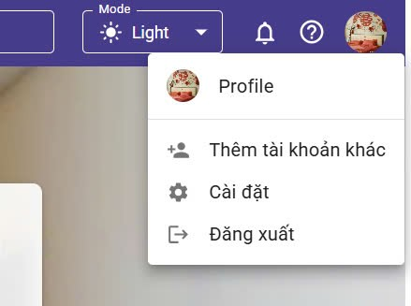

Test Case ID | Mô tả | Hành động | Điều kiện tiên quyết | Kết quả mong đợi | Kết quả thực tế | Kết quả |  |  | Kết quả |  |  | Chú thích
 |  |  |  |  |  | Vòng 1 |  |  | Vòng 2
 |  |  |  |  |  | Trạng thái | Ngày kiểm tra | Người kiểm tra | Trạng thái | Ngày kiểm tra | Người kiểm tra
GUI_SHOW Trang đăng xuất
GUI-DX01 | [ Profile] Label | 1. Đang ở trang chủ | Đã đăng nhập vào hệ thống | -Label : black -Status : enable | -Label : gray -Status : enable | Passed | 2025-04-04 | An, Tuyết | Passed | 2025-07-04 | An, Tuyết
GUI-DX02 | [Thêm tài khoản khác] Label | 1. Đang ở trang chủ | Đã đăng nhập vào hệ thống | -Label : gray -Status : enable | -Label : gray -Status : enable | Passed | 2025-04-04 | An, Tuyết | Passed | 2025-07-04 | An, Tuyết
GUI-DX03 | [Cài đặt] Label | 1. Đang ở trang chủ | Đã đăng nhập vào hệ thống | -Label : gray -Status : enable | -Label : gray -Status : enable | Passed | 2025-04-04 | An, Tuyết | Passed | 2025-07-04 | An, Tuyết
GUI-DX04 | [Đăng xuất] Label | 1. Đang ở trang chủ | Đã đăng nhập vào hệ thống | -Label : gray -Status : enable | -Label : gray -Status : enable | Passed | 2025-04-04 | An, Tuyết | Passed | 2025-07-04 | An, Tuyết
FUNCTION_SHOW Trang đăng xuất
FUNC-DX01 | Chọn vào đăng xuất | 1. Nhấn vào đăng xuất 2. Nhấn xác nhận đăng xuất | Truy cập vào hệ thống | Đi đến trang đăng nhập và hiển thị thông báo thành công | Đi đến trang đăng nhập và hiển thị thông báo thành công | Passed | 2025-07-04 | An, Tuyết | Passed | 2025-07-04 | An, Tuyết

Đổi mật khẩu
Project Name | XÂY DỰNG WEBSITE QUẢN LÝ PHÒNG TRỌ HỖ TRỢ REALTIME CHAT BẰNG SOCKET VÀ THANH TOÁN VNPAY
Module Code | Đổi mật khẩu
 | Hoàn thành | Lỗi | Chưa kiểm tra | Bị chăn | Tổng số trường hợp thử nghiệm
Round 1 | 10 | 0 | 0 | 0 | 10
Round 2 | 5 | 0 | 0 | 0 | 5
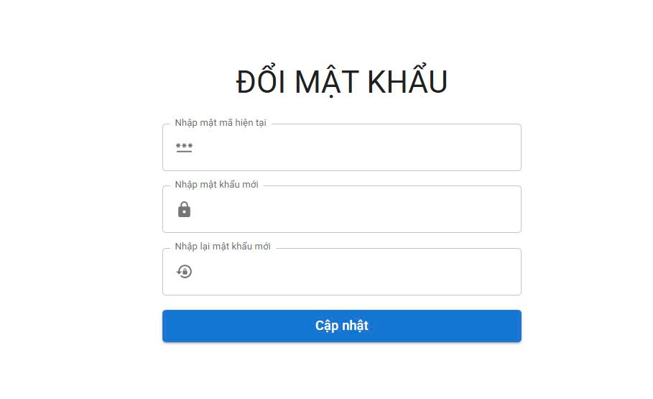
Test Case ID | Mô tả | Quy trình | Điều kiện tiên quyết | Kết quả mong đợi | Kết quả thực tế | Kết quả |  |  | Kết quả |  |  | Chú thích
 |  |  |  |  |  | Vòng 1 |  |  | Vòng 2
 |  |  |  |  |  | Trạng thái | Ngày kiểm tra | Người kiểm tra | Trạng thái | Ngày kiểm tra | Người kiểm tra
GUI_SHOW Đổi mât khẩu
GUI-DMK01 | [ĐỔI MẬT KHẨU] Lable | 1. Đăng nhập trang web. 2 .Hiển thị trang đổi mật khẩu 3. Nhập mật khẩu hiện tại 4. Nhập mật khẩu mới 5 Nhập lại mật khẩu mới 6. Chọn nút " Cập nhật" 7. Chọn nút "Chấp nhận " | Đăng nhập thành công vào hệ thống | -Label : black -Status : enable | -Label : black -Status : enable | Passed | 2025-04-04 | Trình, Tuyết | Passed | 2024-08-04 | Trình, Tuyết
GUI-DMK02 | [Nhập mật mã hiện tại]TextBox | 1. Đăng nhập trang web. 2 .Hiển thị trang đổi mật khẩu 3. Nhập mật khẩu hiện tại 4. Nhập mật khẩu mới 5 Nhập lại mật khẩu mới 6. Chọn nút " Cập nhật" 7. Chọn nút "Chấp nhận " | Đăng nhập thành công vào hệ thống | -Text color : white -Status : light | -Text color : white -Status : light | Passed | 2025-04-04 | Trình, Tuyết | Passed | 2024-08-04 | Trình, Tuyết
GUI-DMK03 | [Nhập mật khẩu mới ] TextBox | 1. Đăng nhập trang web. 2 .Hiển thị trang đổi mật khẩu 3. Nhập mật khẩu hiện tại 4. Nhập mật khẩu mới 5 Nhập lại mật khẩu mới 6. Chọn nút " Cập nhật" 7. Chọn nút "Chấp nhận " | Đăng nhập thành công vào hệ thống | -Text color : white -Status : light | -Text color : white -Status : light | Passed | 2025-04-04 | Trình, Tuyết | Passed | 2024-08-04 | Trình, Tuyết
GUI-DMK04 | [Nhập lại mật khẩu mới] TextBox | 1. Đăng nhập trang web. 2 .Hiển thị trang đổi mật khẩu 3. Nhập mật khẩu hiện tại 4. Nhập mật khẩu mới 5 Nhập lại mật khẩu mới 6. Chọn nút " Cập nhật" 7. Chọn nút "Chấp nhận " | Đăng nhập thành công vào hệ thống | -Text color : white -Status : light | -Text color : white -Status : light | Passed | 2025-04-04 | Trình, Tuyết | Passed | 2024-08-04 | Trình, Tuyết
GUI-DMK05 | [Cập nhật] Button | 1. Đăng nhập trang web. 2 .Hiển thị trang đổi mật khẩu 3. Nhập mật khẩu hiện tại 4. Nhập mật khẩu mới 5 Nhập lại mật khẩu mới 6. Chọn nút " Cập nhật" 7. Chọn nút "Chấp nhận " | Đăng nhập thành công vào hệ thống | -Button: purple -Text color: white -Status: enable | -Button: purple -Text color: white -Status: enable | Passed | 2025-04-04 | Trình, Tuyết | Passed | 2024-08-04 | Trình, Tuyết
FUNCTION_SHOW Đổi mật khẩu
FUNC-DMK01 | Đổi mật khẩu thành công | 1. Đăng nhập trang web. 2 .Hiển thị trang đổi mật khẩu 3. Nhập mật khẩu hiện tại 4. Nhập mật khẩu mới 5 Nhập lại mật khẩu mới 6. Chọn nút " Cập nhật" 7. Chọn nút "Chấp nhận " | Đăng nhập thành công vào hệ thống | Hiển thị thông báo đổi mật khẩu thành công Đăng xuất tài khoản chuyển sang trang đăng nhập | Hiển thị thông báo đổi mật khẩu thành công Đăng xuất tài khoản chuyển sang trang đăng nhập | Passed | 2025-04-04 | Trình, Tuyết | Passed | 2024-08-04 | Trình, Tuyết
FUNC-DMK02 | Đổi mật khẩu không thành công do không nhập đúng mật khẩu hiện tại | 1. Đăng nhập trang web. 2 .Hiển thị trang đổi mật khẩu 3. Nhập mật khẩu hiện tại 4. Nhập mật khẩu mới 5 Nhập lại mật khẩu mới 6. Chọn nút " Cập nhật" 7. Chọn nút "Chấp nhận " | Đăng nhập thành công vào hệ thống | Hệ thống thông báo"Mật khẩu hiện tại của bạn không chính xác". | Hệ thống thông báo"Mật khẩu hiện tại của bạn không chính xác". | Passed | 2025-04-04 | Trình, Tuyết | Passed | 2024-08-04 | Trình, Tuyết
FUNC-DMK03 | Đổi mật khẩu không thành công do để trống thông tin | 1. Đăng nhập trang web. 2 .Hiển thị trang đổi mật khẩu 3. Nhập mật khẩu hiện tại 4. Nhập mật khẩu mới 5 Nhập lại mật khẩu mới 6. Chọn nút " Cập nhật" 7. Chọn nút "Chấp nhận " | Đăng nhập thành công vào hệ thống | Thông báo lỗi : "Ô này không được để trống !" | Thông báo lỗi : "Ô này không được để trống !" | Passed | 2025-04-04 | Trình, Tuyết | Passed | 2024-08-04 | Trình, Tuyết
FUNC-DMK04 | Đổi mật khẩu không thành công do nhập lại sai mật khẩu mới | 1. Đăng nhập trang web. 2 .Hiển thị trang đổi mật khẩu 3. Nhập mật khẩu hiện tại 4. Nhập mật khẩu mới 5 Nhập lại mật khẩu mới 6. Chọn nút " Cập nhật" 7. Chọn nút "Chấp nhận " | Đăng nhập thành công vào hệ thống | Thông báo lỗi : "Mật khẩu không đúng với mật khẩu mới !" | Thông báo lỗi : "Mật khẩu không đúng với mật khẩu mới !" | Passed | 2025-04-04 | Trình, Tuyết | Passed | 2024-08-04 | Trình, Tuyết
FUNC-DMK05 | Đổi mật khẩu không thành công do mật khẩu không đủ 8 ký tự và không có chữ và số | 1. Đăng nhập trang web. 2 .Hiển thị trang đổi mật khẩu 3. Nhập mật khẩu hiện tại 4. Nhập mật khẩu mới 5 Nhập lại mật khẩu mới 6. Chọn nút " Cập nhật" 7. Chọn nút "Chấp nhận " | Đăng nhập thành công vào hệ thống | Thông báo lỗi : "Password phải bao gồm chữ, số và ít nhất 8 ký tự !" | Thông báo lỗi : "Password phải bao gồm chữ, số và ít nhất 8 ký tự !" | Passed | 2025-04-04 | Trình, Tuyết | Passed | 2024-08-04 | Trình, Tuyết

Thêm người dùng
Project Name
Module Code | XÂY DỰNG WEBSITE QUẢN LÝ PHÒNG TRỌ HỖ TRỢ REALTIME CHAT BẰNG SOCKET VÀ THANH TOÁN VNPAY
 | Quản lý thông tin người dùng
 | Hoàn thành | Lỗi | Chưa kiểm tra | Bị chặn | Tổng lần kiểm tra
Round 1 | 19 |  |  |  | 19
Round 2 | 2 | 0 | 0 | 0 | 2
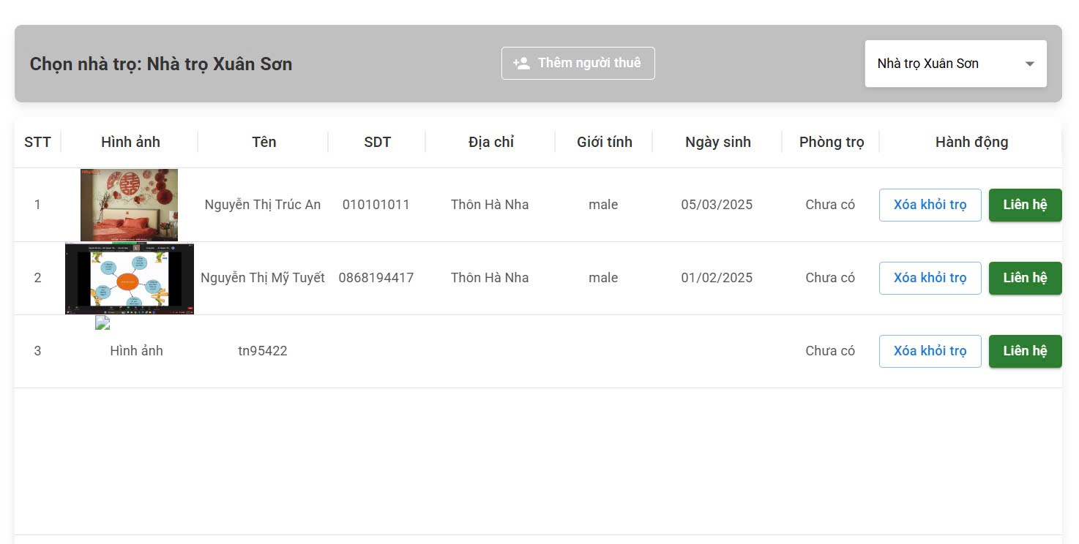 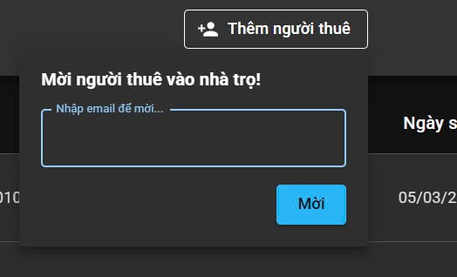
Test Case ID | Mô tả | Quy trình | Điều kiện tiên quyết | Kết quả mong đợi | Kết quả thực tế | Kết quả |  |  |  |  |  | Chú thích
 |  |  |  |  |  | Vòng 1 |  |  | Vòng 2
 |  |  |  |  |  | Trạng thái | Ngày kiểm tra | Người kiểm tra | Trạng thái | Ngày kiểm tra | Người kiểm tra
GUI_SHOW Thêm người dùng
GUI-TND01 | [Chọn nhà trọ] Label | 1. Đăng nhập thành công vào hệ thống và vào trang chủ 2.Chọn Quản lý thông tin phòng trọ 3.Chọn Quản lý thông tin người thuê 4.Chọn Thêm người thuê | Đăng nhập thành công vào hệ thống | -Label : black -Status : enable | -Label : black -Status : enable | Passed | 2025-05-04 | An, Sáng, Trình, Tuyết | Passed | 2025-09-04 | An, Sáng, Trình, Tuyết
GUI-TND02 | [Thêm người thuê] Button | 1. Đăng nhập thành công vào hệ thống và vào trang chủ 2.Chọn Quản lý thông tin phòng trọ 3.Chọn Quản lý thông tin người thuê 4.Chọn Thêm người thuê | Đăng nhập thành công vào hệ thống | -Button: purple -Text color: white -Status: enable | -Button: purple -Text color: white -Status: enable | Passed | 2025-05-04 | An, Sáng, Trình, Tuyết | Passed | 2025-09-04 | An, Sáng, Trình, Tuyết
GUI-TND03 | [ Tên nhà trọ ] ComboBox | 1. Đăng nhập thành công vào hệ thống và vào trang chủ 2.Chọn Quản lý thông tin phòng trọ 3.Chọn Quản lý thông tin người thuê 4.Chọn Thêm người thuê | Đăng nhập thành công vào hệ thống | -ComboBox: white -Text color: black -Status: enable | -ComboBox: white -Text color: black -Status: enable | Passed | 2025-05-04 | An, Sáng, Trình, Tuyết | Passed | 2025-09-04 | An, Sáng, Trình, Tuyết
GUI-TND04 | [STT] Label | 1. Đăng nhập thành công vào hệ thống và vào trang chủ 2.Chọn Quản lý thông tin phòng trọ 3.Chọn Quản lý thông tin người thuê 4.Chọn Thêm người thuê | Đăng nhập thành công vào hệ thống | -Label : black -Status : enable | -Label : black -Status : enable | Passed | 2025-05-04 | An, Sáng, Trình, Tuyết | Passed | 2025-09-04 | An, Sáng, Trình, Tuyết
GUI-TND05 | [Hình ảnh] Img | 1. Đăng nhập thành công vào hệ thống và vào trang chủ 2.Chọn Quản lý thông tin phòng trọ 3.Chọn Quản lý thông tin người thuê 4.Chọn Thêm người thuê | Đăng nhập thành công vào hệ thống | -Status : enable | -Status : enable | Passed | 2025-05-04 | An, Sáng, Trình, Tuyết | Passed | 2025-09-04 | An, Sáng, Trình, Tuyết
GUI-TND06 | [Tên] Label | 1. Đăng nhập thành công vào hệ thống và vào trang chủ 2.Chọn Quản lý thông tin phòng trọ 3.Chọn Quản lý thông tin người thuê 4.Chọn Thêm người thuê | Đăng nhập thành công vào hệ thống | -Label : black -Status : enable | -Label : black -Status : enable | Passed | 2025-05-04 | An, Sáng, Trình, Tuyết | Passed | 2025-09-04 | An, Sáng, Trình, Tuyết
GUI-TND07 | [SĐT] Input | 1. Đăng nhập thành công vào hệ thống và vào trang chủ 2.Chọn Quản lý thông tin phòng trọ 3.Chọn Quản lý thông tin người thuê 4.Chọn Thêm người thuê | Đăng nhập thành công vào hệ thống | Emty | -Label : black -Status : enable | Passed | 2025-05-04 | An, Sáng, Trình, Tuyết | Passed | 2025-09-04 | An, Sáng, Trình, Tuyết
GUI-TND08 | [Địa chỉ] Label | 1. Đăng nhập thành công vào hệ thống và vào trang chủ 2.Chọn Quản lý thông tin phòng trọ 3.Chọn Quản lý thông tin người thuê 4.Chọn Thêm người thuê | Đăng nhập thành công vào hệ thống | -Label : black -Status : enable | -Label : black -Status : enable | Passed | 2025-05-04 | An, Sáng, Trình, Tuyết | Passed | 2025-09-04 | An, Sáng, Trình, Tuyết
GUI-TND09 | [Giới tính] Select | 1. Đăng nhập thành công vào hệ thống và vào trang chủ 2.Chọn Quản lý thông tin phòng trọ 3.Chọn Quản lý thông tin người thuê 4.Chọn Thêm người thuê | Đăng nhập thành công vào hệ thống | Emty | -Label : black -Status : enable | Passed | 2025-05-04 | An, Sáng, Trình, Tuyết | Passed | 2025-09-04 | An, Sáng, Trình, Tuyết
GUI-TND10 | [Ngày sinh] Label | 1. Đăng nhập thành công vào hệ thống và vào trang chủ 2.Chọn Quản lý thông tin phòng trọ 3.Chọn Quản lý thông tin người thuê 4.Chọn Thêm người thuê | Đăng nhập thành công vào hệ thống | -Label : black -Status : enable | -Label : black -Status : enable | Passed | 2025-05-04 | An, Sáng, Trình, Tuyết | Passed | 2025-09-04 | An, Sáng, Trình, Tuyết
GUI-TND11 | [Phòng trọ] Label | 1. Đăng nhập thành công vào hệ thống và vào trang chủ 2.Chọn Quản lý thông tin phòng trọ 3.Chọn Quản lý thông tin người thuê 4.Chọn Thêm người thuê | Đăng nhập thành công vào hệ thống | -Label : black -Status : enable | -Label : black -Status : enable | Passed | 2025-05-04 | An, Sáng, Trình, Tuyết | Passed | 2025-09-04 | An, Sáng, Trình, Tuyết
GUI-TND12 | [Hành động] Select | 1. Đăng nhập thành công vào hệ thống và vào trang chủ 2.Chọn Quản lý thông tin phòng trọ 3.Chọn Quản lý thông tin người thuê 4.Chọn Thêm người thuê | Đăng nhập thành công vào hệ thống | Emty | -Label : black -Status : enable | Passed | 2025-05-04 | An, Sáng, Trình, Tuyết | Passed | 2025-09-04 | An, Sáng, Trình, Tuyết
GUI-TND13 | [Xóa khỏi trọ] Button | 1. Đăng nhập thành công vào hệ thống và vào trang chủ 2.Chọn Quản lý thông tin phòng trọ 3.Chọn Quản lý thông tin người thuê 4.Chọn Thêm người thuê | Đăng nhập thành công vào hệ thống | -Button: white -Text color: blue -Status: enable | -Button: white -Text color: blue -Status: enable | Passed | 2025-05-04 | An, Sáng, Trình, Tuyết | Passed | 2025-09-04 | An, Sáng, Trình, Tuyết
GUI-TND14 | [Liên hệ] Button | 1. Đăng nhập thành công vào hệ thống và vào trang chủ 2.Chọn Quản lý thông tin phòng trọ 3.Chọn Quản lý thông tin người thuê 4.Chọn Thêm người thuê | Đăng nhập thành công vào hệ thống | -Button: green -Text color: white -Status: enable | -Button: green -Text color: white -Status: enable | Passed | 2025-05-04 | An, Sáng, Trình, Tuyết | Passed | 2025-09-04 | An, Sáng, Trình, Tuyết
GUI-TND15 | [Mời người thuê vào nhà trọ!] Label | 1. Đăng nhập thành công vào hệ thống và vào trang chủ 2.Chọn Quản lý thông tin phòng trọ 3.Chọn Quản lý thông tin người thuê 4.Chọn Thêm người thuê | Đăng nhập thành công vào hệ thống | -Label : black -Status : enable | -Label : black -Status : enable | Passed | 2025-05-04 | An, Sáng, Trình, Tuyết | Passed | 2025-09-04 | An, Sáng, Trình, Tuyết
GUI-TND16 | [Nhập email để mời ...] Textbox | 1. Đăng nhập thành công vào hệ thống và vào trang chủ 2.Chọn Quản lý thông tin phòng trọ 3.Chọn Quản lý thông tin người thuê 4.Chọn Thêm người thuê | Đăng nhập thành công vào hệ thống | -Text color : white -Status : light | -Text color : white -Status : light | Passed | 2025-05-04 | An, Sáng, Trình, Tuyết | Passed | 2025-09-04 | An, Sáng, Trình, Tuyết
GUI-TND17 | [Mời ] Button | 1. Đăng nhập thành công vào hệ thống và vào trang chủ 2.Chọn Quản lý thông tin phòng trọ 3.Chọn Quản lý thông tin người thuê 4.Chọn Thêm người thuê | Đăng nhập thành công vào hệ thống | -Button: purple -Text color: white -Status: enable | -Button: purple -Text color: white -Status: enable | Passed | 2025-05-04 | An, Sáng, Trình, Tuyết | Passed | 2025-09-04 | An, Sáng, Trình, Tuyết
FUNCTION_SHOW Thêm người dùng
FUN-TTK01 | Thêm người thuê thành côngvới thông tin hợp lệ | 1. Đăng nhập thành công vào hệ thống và vào trang chủ 2.Chọn Quản lý thông tin phòng trọ 3.Chọn Quản lý thông tin người thuê 4.Chọn Thêm người thuê 5. Nhập Email người thuê và bấm nút "Mời" 6. Người thuê đồng ý lời mời. | Đăng nhập thành công vào hệ thống | Sau ni người thuê đồng ý lời mời , hệ thống sẽ tự động thêm người thuê vào danh sách | Thêm thành công và dữ liệu được lưu đúng. | Passed | 2024-10-25 | An, Sáng, Trình, Tuyết | Passed | 2024-10-25 | An, Sáng, Trình, Tuyết
FUN-TTK02 | Thêm người thuê thất bại khi nhập sai email | 1. Đăng nhập thành công vào hệ thống và vào trang chủ 2.Chọn Quản lý thông tin phòng trọ 3.Chọn Quản lý thông tin người thuê 4.Chọn Thêm người thuê 5. Nhập Email người thuê và bấm nút "Mời" 6. Người thuê đồng ý lời mời. | Đăng nhập thành công vào hệ thống | Hiển thị thông báo lỗi | Hiển thị thông báo lỗi và yêu cầu nhập thông tin. | Passed | 2024-10-25 | An, Sáng, Trình, Tuyết | Passed | 2024-10-25 | An, Sáng, Trình, Tuyết

Liên hệ
Project Name | XÂY DỰNG WEBSITE QUẢN LÝ PHÒNG TRỌ HỖ TRỢ REALTIME CHAT BẰNG SOCKET VÀ THANH TOÁN VNPAY
Module Code | Quản lý thông tin người dùng
 | Hoàn thành | Lỗi |  | Chưa kiểm tra | Bị chặn | Tổng lần kiểm tra
Round 1 | 7 | 1 |  | 0 | 0 | 7
Round 2 | 2 | 1 |  | 0 | 0 | 2
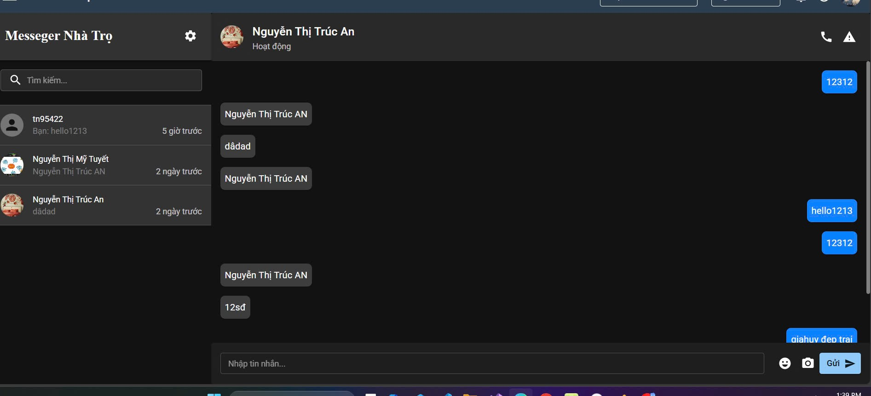

Test Case ID | Mô tả | Quy trình | Điều kiện tiên quyết | Kết quả mong đợi | Kết quả thực tế | Kết quả |  |  |  |  |  | Chú thích
 |  |  |  |  |  | Vòng 1 |  |  | Vòng 2
 |  |  |  |  |  | Trạng thái | Ngày kiểm tra | Người kiểm tra | Trạng thái | Ngày kiểm tra | Người kiểm tra
GUI_SHOW Liên hệ
GUI-LH01 | [Messeger Nhà Trọ] Label | 1. Đăng nhập thành công vào hệ thống và vào trang chủ 2.Chọn Quản lý thông tin phòng trọ 3.Chọn Quản lý thông tin người thuê 4.Chọn nhà trọ 5. Chọn người dùng muốn liên hệ 6. Nhấn nút "Liên hệ" | Đăng nhập thành công vào hệ thống | -Label : black -Status : enable | -Label : black -Status : enable | Passed | 2025-05-04 | An, Sáng, Trình, Tuyết | Passed | 2025-09-04 | An, Sáng, Trình, Tuyết
GUI-LH02 | [Tìm kiếm] TextBox | 1. Đăng nhập thành công vào hệ thống và vào trang chủ 2.Chọn Quản lý thông tin phòng trọ 3.Chọn Quản lý thông tin người thuê 4.Chọn nhà trọ 5. Chọn người dùng muốn liên hệ 6. Nhấn nút "Liên hệ" | Đăng nhập thành công vào hệ thống | -Text color : black -Status : light | -Text color : black -Status : light | Passed | 2025-05-04 | An, Sáng, Trình, Tuyết | Passed | 2025-09-04 | An, Sáng, Trình, Tuyết
GUI-LH03 | [Nhập tin nhăn] Input | 1. Đăng nhập thành công vào hệ thống và vào trang chủ 2.Chọn Quản lý thông tin phòng trọ 3.Chọn Quản lý thông tin người thuê 4.Chọn nhà trọ 5. Chọn người dùng muốn liên hệ 6. Nhấn nút "Liên hệ" | Đăng nhập thành công vào hệ thống | Emty | -Text color : black -Status : light | Passed | 2025-05-04 | An, Sáng, Trình, Tuyết | Passed | 2025-09-04 | An, Sáng, Trình, Tuyết
GUI-LH04 | [tn95422] ListView | 1. Đăng nhập thành công vào hệ thống và vào trang chủ 2.Chọn Quản lý thông tin phòng trọ 3.Chọn Quản lý thông tin người thuê 4.Chọn nhà trọ 5. Chọn người dùng muốn liên hệ 6. Nhấn nút "Liên hệ" | Đăng nhập thành công vào hệ thống | Emty | -Text color : black -Status : light | Passed | 2025-05-04 | An, Sáng, Trình, Tuyết | Passed | 2025-09-04 | An, Sáng, Trình, Tuyết
GUI-LH05 | [Gửi] Button | 1. Đăng nhập thành công vào hệ thống và vào trang chủ 2.Chọn Quản lý thông tin phòng trọ 3.Chọn Quản lý thông tin người thuê 4.Chọn nhà trọ 5. Chọn người dùng muốn liên hệ 6. Nhấn nút "Liên hệ" | Đăng nhập thành công vào hệ thống | -Button: blue -Text color: white -Status: enable | -Button: blue -Text color: white -Status: enable | Passed | 2025-05-04 | An, Sáng, Trình, Tuyết | Passed | 2025-09-04 | An, Sáng, Trình, Tuyết
FUNCTION_SHOW Liên hệ
FUN-LH01 | Gửi tin nhắn thành công | 1. Đăng nhập thành công vào hệ thống và vào trang chủ 2.Chọn Quản lý thông tin phòng trọ 3.Chọn Quản lý thông tin người thuê 4.Chọn nhà trọ 5. Chọn người dùng muốn liên hệ 6. Nhấn nút "Liên hệ" | Đăng nhập thành công vào hệ thống | Tin nhắn được gửi thành công | Tin nhắn được gửi thành công | Passed | 2025-05-04 | An, Sáng, Trình, Tuyết | Passed | 2025-09-04 | An, Sáng, Trình, Tuyết
FUN-LH02 | Gửi tin nhắn nhưng không nhập nội dung | 1. Đăng nhập thành công vào hệ thống và vào trang chủ 2.Chọn Quản lý thông tin phòng trọ 3.Chọn Quản lý thông tin người thuê 4.Chọn nhà trọ 5. Chọn người dùng muốn liên hệ 6. Nhấn nút "Liên hệ" | Đăng nhập thành công vào hệ thống | Không gửi được tin nhắn | Không gửi được tin nhắn | Passed | 2025-05-04 | An, Sáng, Trình, Tuyết | Passed | 2025-09-04 | An, Sáng, Trình, Tuyết

Xóa người dùng
Project Name | XÂY DỰNG WEBSITE QUẢN LÝ PHÒNG TRỌ HỖ TRỢ REALTIME CHAT BẰNG SOCKET VÀ THANH TOÁN VNPAY
Module Code | Quản lý thông tin người dùng
 | Hoàn thành | Lỗi | Chưa kiểm tra | Bị chặn | Tổng lần kiểm tra
Round 1 | 6 | 1 | 0 | 0 | 6
Round 2 | 2 | 1 | 0 | 0 | 2
 |  | 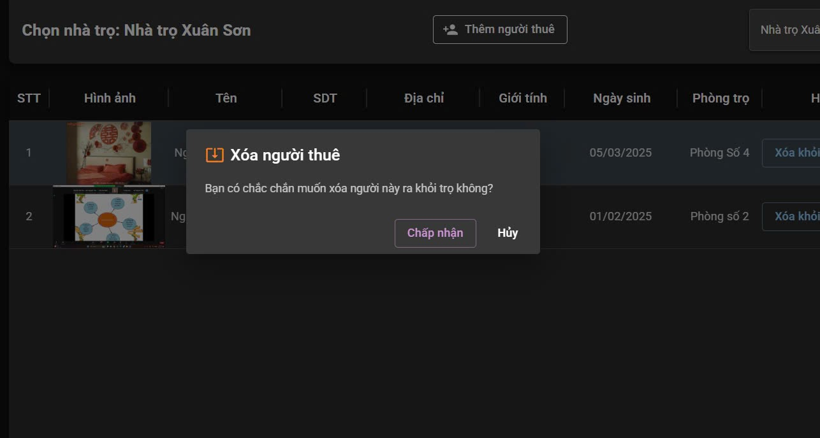

Test Case ID | Mô tả | Quy trình | Kết quả mong đợi | Kết quả thực tế | Kết quả |  |  |  |  |  | Chú thích
 |  |  |  |  | Vòng 1 |  |  | Vòng 2
 |  |  |  |  | Trạng thái | Ngày kiểm tra | Người kiểm tra | Trạng thái | Ngày kiểm tra | Người kiểm tra
GUI_SHOW Cập nhật người dùng
GUI-CNTK01 | [Xóa người thuê] Label | 1. Đăng nhập thành công vào hệ thống và vào trang chủ 2.Chọn Quản lý thông tin phòng trọ 3.Chọn Quản lý thông tin người thuê 4.Chọn nhà trọ 5. Xóa người thuê | -Text color : black -Status : enable | -Text color : black -Status : enable | Passed | 2025-06-04 | An, Sáng, Trình, Tuyết | Passed | 2025-09-04 | An, Sáng, Trình, Tuyết
GUI-CNTK02 | [Bạn có chắc chắn muốn xóa người này ra khỏi trọkhông?] Label | 1. Đăng nhập thành công vào hệ thống và vào trang chủ 2.Chọn Quản lý thông tin phòng trọ 3.Chọn Quản lý thông tin người thuê 4.Chọn nhà trọ 5. Xóa người thuê | -Text color : black -Status : enable | -Text color : black -Status : enable | Passed | 2025-06-04 | An, Sáng, Trình, Tuyết | Passed | 2025-09-04 | An, Sáng, Trình, Tuyết
GUI-CNTK03 | [Chấp nhận] Button | 1. Đăng nhập thành công vào hệ thống và vào trang chủ 2.Chọn Quản lý thông tin phòng trọ 3.Chọn Quản lý thông tin người thuê 4.Chọn nhà trọ 5. Xóa người thuê | -Button: purple -Text color: white -Status: enable | -Button: purple -Text color: white -Status: enable | Passed | 2025-06-04 | An, Sáng, Trình, Tuyết | Passed | 2025-09-04 | An, Sáng, Trình, Tuyết
GUI-CNTK04 | [Hủy] Button | 1. Đăng nhập thành công vào hệ thống và vào trang chủ 2.Chọn Quản lý thông tin phòng trọ 3.Chọn Quản lý thông tin người thuê 4.Chọn nhà trọ 5. Xóa người thuê | -Button: purple -Text color: white -Status: enable | -Button: purple -Text color: white -Status: enable | Passed | 2025-06-04 | An, Sáng, Trình, Tuyết | Passed | 2025-09-04 | An, Sáng, Trình, Tuyết
FUNCTION_SHOW Đăng ký
FUN-CNTK01 | Xóa người dùng hợp lệ | 1. Đăng nhập thành công vào hệ thống và vào trang chủ 2.Chọn Quản lý thông tin phòng trọ 3.Chọn Quản lý thông tin người thuê 4.Chọn nhà trọ 5. Xóa người thuê | Hệ thống sẽ hiển thị thông báo " Bạn có chắc chắn muốn xóa người thuê ra khỏi trọ không?" . Nếu bấm " Chấp nhận" thì hệ thống sẽ xóa người thuê | Hệ thống sẽ hiển thị thông báo " Bạn có chắc chắn muốn xóa người thuê ra khỏi trọ không?" . Nếu bấm " Chấp nhận" thì hệ thống sẽ xóa người thuê | Passed | 2025-06-04 | An, Sáng, Trình, Tuyết | Passed | 2025-09-04 | An, Sáng, Trình, Tuyết
FUN-CNTK02 | Hủy thao tác xóa | 1. Đăng nhập thành công vào hệ thống và vào trang chủ 2.Chọn Quản lý thông tin phòng trọ 3.Chọn Quản lý thông tin người thuê 4.Chọn nhà trọ 5. Xóa người thuê | Hệ thống sẽ hiển thị thông báo " Bạn có chắc chắn muốn xóa người thuê ra khỏi trọ không?" . Nếu bấm " Chấp nhận" thì hệ thống sẽ xóa người thuê , nếu bấm " Hủy" hệ thống sẽ quay về trang chủ của Quản lý thông tin người thuê. | Hệ thống sẽ hiển thị thông báo " Bạn có chắc chắn muốn xóa người thuê ra khỏi trọ không?" . Nếu bấm " Chấp nhận" thì hệ thống sẽ xóa người thuê , nếu bấm " Hủy" hệ thống sẽ quay về trang chủ của Quản lý thông tin người thuê. | Passed | 2025-06-04 | An, Sáng, Trình, Tuyết | Passed | 2025-09-04 | An, Sáng, Trình, Tuyết

Xem thông tin người dùng
Project Name | XÂY DỰNG WEBSITE QUẢN LÝ PHÒNG TRỌ HỖ TRỢ REALTIME CHAT BẰNG SOCKET VÀ THANH TOÁN VNPAY
Module Code | Quản lý thông tin người dùng
 | Hoàn thành | Lỗi |  | Chưa kiểm tra | Bị chặn | Tổng lần kiểm tra
Round 1 | 12 | 0 |  | 0 | 0 | 12
Round 2 | 3 | 0 |  | 0 | 0 | 3
 |  | 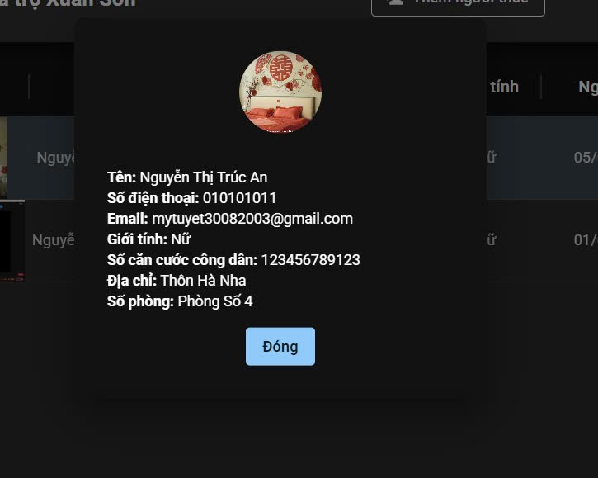

Test Case ID | Mô tả | Quy trình | Điều kiện tiên quyết | Kết quả mong đợi | Kết quả thực tế | Kết quả |  |  |  |  |  | Chú thích
 |  |  |  |  |  | Vòng 1 |  |  | Vòng 2
 |  |  |  |  |  | Trạng thái | Ngày kiểm tra | Người kiểm tra | Trạng thái | Ngày kiểm tra | Người kiểm tra
GUI_SHOW Xem thông tin người dùng
GUI-XTTND01 | [Image] Img | 1. Đăng nhập thành công vào hệ thống và vào trang chủ 2.Chọn Quản lý thông tin hòng trọ 3. Chọn Quản lý thông tin người thuê 4.Xem thông tin người thuê | Đăng nhập thành công vào hệ thống | -Status : enable | -Status : enable | Passed | 2025-06-04 | An, Sáng, Trình, Tuyết | Passed | 2025-09-04 | An, Sáng, Trình, Tuyết
GUI-XTTND02 | [Tên] Label | 1. Đăng nhập thành công vào hệ thống và vào trang chủ 2.Chọn Quản lý thông tin hòng trọ 3. Chọn Quản lý thông tin người thuê 4.Xem thông tin người thuê | Đăng nhập thành công vào hệ thống | - Text: Black - Status: enable | - Text: Black - Status: enable | Passed | 2025-06-04 | An, Sáng, Trình, Tuyết | Passed | 2025-09-04 | An, Sáng, Trình, Tuyết
GUI-XTTND03 | [Số điện thoại] Label | 1. Đăng nhập thành công vào hệ thống và vào trang chủ 2.Chọn Quản lý thông tin hòng trọ 3. Chọn Quản lý thông tin người thuê 4.Xem thông tin người thuê | Đăng nhập thành công vào hệ thống | - Text: Black - Status: enable | - Text: Black - Status: enable | Passed | 2025-06-04 | An, Sáng, Trình, Tuyết | Passed | 2025-09-04 | An, Sáng, Trình, Tuyết
GUI-XTTND04 | [Email] Label | 1. Đăng nhập thành công vào hệ thống và vào trang chủ 2.Chọn Quản lý thông tin hòng trọ 3. Chọn Quản lý thông tin người thuê 4.Xem thông tin người thuê | Đăng nhập thành công vào hệ thống | - Text: Black - Status: enable | - Text: Black - Status: enable | Passed | 2025-06-04 | An, Sáng, Trình, Tuyết | Passed | 2025-09-04 | An, Sáng, Trình, Tuyết
GUI-XTTND05 | [Giới tính] Label | 1. Đăng nhập thành công vào hệ thống và vào trang chủ 2.Chọn Quản lý thông tin hòng trọ 3. Chọn Quản lý thông tin người thuê 4.Xem thông tin người thuê | Đăng nhập thành công vào hệ thống | - Text: Black - Status: enable | - Text: Black - Status: enable | Passed | 2025-06-04 | An, Sáng, Trình, Tuyết | Passed | 2025-09-04 | An, Sáng, Trình, Tuyết
GUI-XTTND06 | [Số căn cước công dân] Label | 1. Đăng nhập thành công vào hệ thống và vào trang chủ 2.Chọn Quản lý thông tin hòng trọ 3. Chọn Quản lý thông tin người thuê 4.Xem thông tin người thuê | Đăng nhập thành công vào hệ thống | - Text: Black - Status: enable | - Text: Black - Status: enable | Passed | 2025-06-04 | An, Sáng, Trình, Tuyết | Passed | 2025-09-04 | An, Sáng, Trình, Tuyết
GUI-XTTND07 | [Địa chỉ ] Button | 1. Đăng nhập thành công vào hệ thống và vào trang chủ 2.Chọn Quản lý thông tin hòng trọ 3. Chọn Quản lý thông tin người thuê 4.Xem thông tin người thuê | Đăng nhập thành công vào hệ thống | - Text: Black - Status: enable | - Text: Black - Status: enable | Passed | 2025-06-04 | An, Sáng, Trình, Tuyết | Passed | 2025-09-04 | An, Sáng, Trình, Tuyết
GUI-XTTND08 | [Số phòng ] Label | 1. Đăng nhập thành công vào hệ thống và vào trang chủ 2.Chọn Quản lý thông tin hòng trọ 3. Chọn Quản lý thông tin người thuê 4.Xem thông tin người thuê | Đăng nhập thành công vào hệ thống | - Text: Black - Status: enable | - Text: Black - Status: enable | Passed | 2025-06-04 | An, Sáng, Trình, Tuyết | Passed | 2025-09-04 | An, Sáng, Trình, Tuyết
GUI-XTTND09 | [Đóng] Button | 1. Đăng nhập thành công vào hệ thống và vào trang chủ 2.Chọn Quản lý thông tin hòng trọ 3. Chọn Quản lý thông tin người thuê 4.Xem thông tin người thuê | Đăng nhập thành công vào hệ thống | -Button: white -Text color: white -Status: enable | -Button: white -Text color: white -Status: enable | Passed | 2025-06-04 | An, Sáng, Trình, Tuyết | Passed | 2025-09-04 | An, Sáng, Trình, Tuyết
FUNCTION_SHOW Xem thông tin người dùng
FUN-XTTND01 | Xem thông tin người dùng | 1. Đăng nhập thành công vào hệ thống và vào trang chủ 2.Chọn Quản lý thông tin hòng trọ 3. Chọn Quản lý thông tin người thuê 4.Xem thông tin người thuê | Đăng nhập thành công vào hệ thống | Hiển thị đầy đủ thông tin cá nhân của người dùng | Hiển thị đầy đủ thông tin cá nhân của người dùng | Passed | 2025-06-04 | An, Sáng, Trình, Tuyết | Passed | 2025-09-04 | An, Sáng, Trình, Tuyết
FUN-XTTND02 | Thông tin bị thiếu trường dữ liệu | 1. Đăng nhập thành công vào hệ thống và vào trang chủ 2.Chọn Quản lý thông tin hòng trọ 3. Chọn Quản lý thông tin người thuê 4.Xem thông tin người thuê | Đăng nhập thành công vào hệ thống | Hiển thị trang nhưng các trường thiếu hiển thị là “Chưa cập nhật” hoặc để trống | Hiển thị trang nhưng các trường thiếu hiển thị là “Chưa cập nhật” hoặc để trống | Passed | 2025-06-04 | An, Sáng, Trình, Tuyết | Passed | 2025-09-04 | An, Sáng, Trình, Tuyết
FUN-XTTND03 | Kiểm tra định dạng dữ liệu hiển thị | 1. Đăng nhập thành công vào hệ thống và vào trang chủ 2.Chọn Quản lý thông tin hòng trọ 3. Chọn Quản lý thông tin người thuê 4.Xem thông tin người thuê | Đăng nhập thành công vào hệ thống | Hiển thị đúng format | Hiển thị đúng format | Passed | 2025-06-04 | An, Sáng, Trình, Tuyết | Passed | 2025-09-04 | An, Sáng, Trình, Tuyết

